HTML パス
⑦問題（HTML パス）

・出来る人はおまけ問題を解いてください

参考
⇒フォルダ
⇒ファイル

○ 以下の図を見て練習問題１と２を答えなさい


WebContent
index.html

apple.html

category

lemon.html

img

練習問題１．Index.htmlファイル内で、画像ファイル「apple.png」を表示させたい場合の、相対パスを記述しなさい

 |  | img/apple.png

練習問題２．apple.htmlファイル内で、画像ファイル「apple.png」を表示させたい場合の、相対パスを記述しなさい

 |  | ../img/apple.png

（おまけ問題）
sample○.htmlファイル内で「test.png」ファイルを表示したい場合、それぞれの相対パスはどうなるでしょうか

A
sampleA.html

B
sampleB.html

C
sampleC.html

test.png

D
sampleD.html

E
sampleE.html

F
sampleF.html

sampleA | B/C/test.png

sampleB | C/test.png

sampleC | test.png

sampleD | ../test.png

sampleE | ../../test.png

sampleF | C/test.png

HTML CSS
⑧問題（HTML CSS）

前提
・練習問題１はeclipseを使用します
・下記の内容で、WebContent直下にファイルを作成してください
ファイル名「practiceTest8.html」
・cssファイルを作成する場合は下記のように作成してください
フォルダ名「css」※WebContent直下
ファイル名「practiceTest8.css」

練習問題１．Webページに下記のような入力フォームを作成しなさい
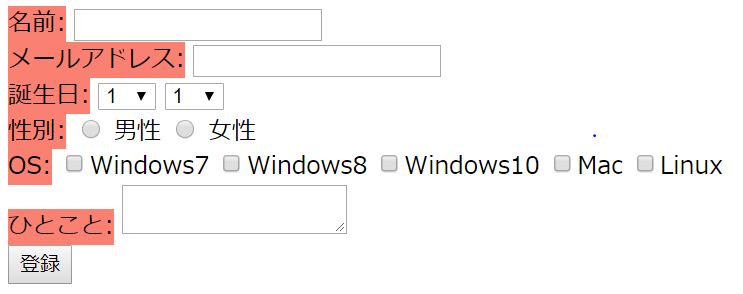

※細かな色やフォント、文字の大きさなどは問わない
※ブラウザのタブに「入力フォーム」と表示すること
※性別はラジオボタン、OSはチェックボックスになっていること
※登録ボタンを押下した際に、適当なHTMLファイルに遷移し入力内容がURLにkey/value形式で表示されていること
遷移先のHTMLファイルの名前は任意

（おまけ）
余裕がある場合は、上記のフォームに下記のような編集を加えてみてください
・CSSにあたる部分は、全て外部ファイルにまとめる
・フォームのレイアウトをユーザービリティを意識して修正する
※ユーザービリティ：ユーザの使いやすさ、見やすさ等

JS
⑨問題（JS）

前提
・練習問題１はeclipseを使用します
・下記の内容で、WebContent配下に下記のようにフォルダとファイルを作成してください
フォルダ名「js」
ファイル名「practiceTest9.js」

練習問題１．下記のソースコードにある「処理１」部分を追加作成して、 higherPrice関数 を完成させなさい
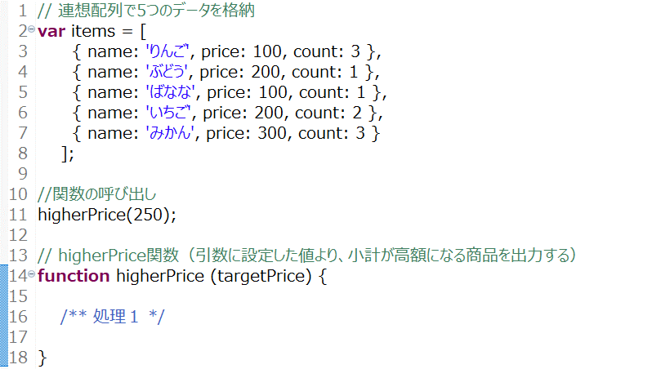

○ 変数 itemsは「連想配列」を使用して、複数のデータが格納されています
データは「果物名」「値段」「個数」です
関数 higherPrice内にある「処理１」部分を作成し、商品ごとの小計（単価 * 個数）が引数targetPriceを超えたものの名前をコンソールに出力するようにしてください
例）問題文の通りに引数に「250」を設定した場合、出力されるべきは「りんご」「いちご」「みかん」となります

○ 出力はconsole.log を使用すること

○ 作成が完了したらWebContent直下に「practiceTest9.html」を作成し、ここから問題のjsファイルを呼び出し、実行した出力結果も併せて、解答してください

